关系图
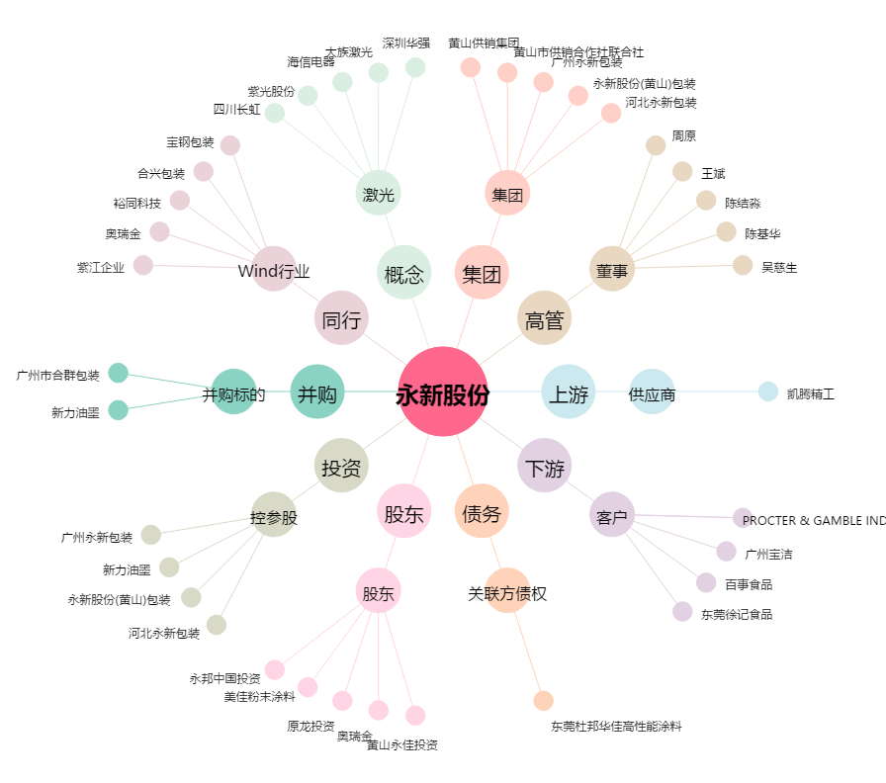
永新股份[002014.SZ] - 关系概览图

